Tabelle1
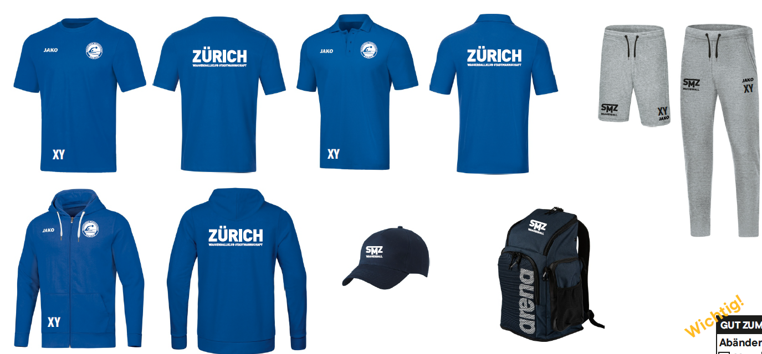
Vereinsshop WBK Zürich SMZ (Kollektion zuunterst)

Artikel | Artikelnr | Anzahl | Grösse: | Preis: |  | Initialen
T-Shirt Base | 1016499 1016501 1016500 |  | 116 - 164 S - 4XL 34 - 44 | Kinder: CHF 32.10 Erwachsen: CHF 33.50 Damen: CHF 33.50 |  | + CHF 8.00
Short Base | 1018398 1018399 |  | 128 - 164 S - 4XL | Kinder: CHF 36.00 Erwachsen: CHF 43.00 |  | + CHF 8.00
Kapuzenjacke Base | 1018400 1018401 1018402 |  | 128 - 164 S - 4XL 34 - 44 | Kinder: CHF 65.00 Erwachsen: CHF 68.50 Damen: CHF 68.50 |  | + CHF 8.00
Jogginghose Base | 1018403 1018404 |  | 128 - 164 S - 4XL | Kinder: CHF 43.00 Erwachsen: CHF 46.50 |  | + CHF 8.00
Polo Base | 1018405 1015789 1015788 |  | 140 - 164 S - 4XL 34 - 44 | Kinder: CHF 40.50 Erwachsen: CHF 44.00 Damen: CHF 44.00 |  | + CHF 8.00
Cap | 1011835-001-001 |  | one size | one size: CHF 15.00 |  | + CHF 8.00
Rucksack Team 45 Arena | 1015563-001-001 |  | one size | one size: CHF 60.50 |  | + CHF 8.00
TOTAL |  | 0 |  |  | 0.00 |  | 0.00
 |  |  |  |  | CHF 0.00
Versandoptionen:
Postpac Priority | CHF 7.00 |  | x
Abholung | Gratis
Zahlungsart:
Vorauskasse |  |  | x

Name / Vorname:
Strasse:
PLZ/Ort:
Email:
Telefonnummer:

Ausgefülltes Formular an | customerservice@taurussports.ch |  |  | senden

Kollektion:

